상품제안서
헬프맨 맥세이프 카드지갑 | 상품코드: F31708

 |  |  |  |  |  |  | 02-412-0044 | www.easy1.co.kr
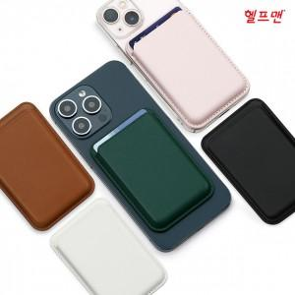

【상세/제작정보】 | <p>※ 옵션상품 :맥세이프 링 (개당 300원/VAT별도)&nbsp;</p><p>※(기본수량 미만 발주 시 소량 인쇄비 통합 110,000원 별도)&nbsp;</p>

【인쇄/포장옵션】 | 풀칼라 / 포장불가능

【공급단가】 | 수량 | 200~ | 500~ | 1,000~ | 3,000~ | 5,000~
*VAT별도 | 단가 | 3,750원 | 3,690원 | 3,600원 | 3,510원 | 3,450원

【상품 URL】 | https://dev.easy1.co.kr:443/src/goods_detail.php?gdno=31708

